27-03
CONSÓRCIO CSU SÃO ROQUE |  |  |  | Diário de Obras
ÓRGÃO: SABESP |  |  |  | Data: |  | 2026-03-27
Resp. Técnico: Diego Belgone
Obra : Manutenção |  |  |  | Tempo | Bom | Ruim | Chuva | Chuva imprat
Empreiteiro: RK ENGENHARIA |  |  |  | Manhã | x
Horário de Trabalho: 07:00 ás 17:00Hrs |  |  |  | Tarde | x
Data de inicio: 23/03/2025 |  |  |  | Noite | x
Equip. | Equipe 1: Angelo
 | Equipe 2: Angelo Junior
 | Equipe 3: Robelio

Pessoal | Descrição | Quant. | Descrição |  |  |  | Quant.
 | Engenheiro |  | Operador de equipamentos
 | Mestre de Obras/ Encarregado |  | Motorista
 | Encanador |  | Soldador
 | Pedreiro
 | Servente
 | Lider
 | Tecnico de segurança
Serviços Executados | Retirada de material no canteiro para a produção da caixa na estrada do vinho
 | Caixa de 1,64 x 1,84m

Fiscalização

Fotos | 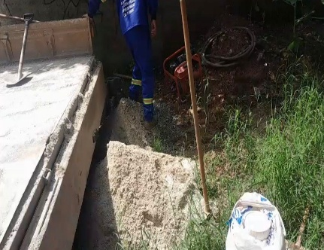 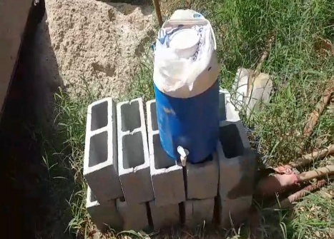 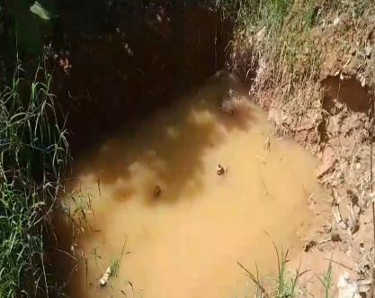
Visto Fiscalização: |  | Visto Contratada: |  |  |  | Pág | 11

30-03
CONSÓRCIO CSU SÃO ROQUE |  |  |  | Diário de Obras
ÓRGÃO: SABESP |  |  |  | Data: |  | 2026-03-30
Resp. Técnico: Diego Belgone
Obra : Manutenção |  |  |  | Tempo | Bom | Ruim | Chuva | Chuva imprat
Empreiteiro: RK ENGENHARIA |  |  |  | Manhã | x
Horário de Trabalho: 07:00 ás 17:00Hrs |  |  |  | Tarde | x
Data de inicio: 23/03/2025 |  |  |  | Noite | x
Equip. | Equipe 1: Angelo
 | Equipe 2: Angelo Junior
 | Equipe 3: Robelio

Pessoal | Descrição | Quant. | Descrição |  |  |  | Quant.
 | Engenheiro |  | Operador de equipamentos
 | Mestre de Obras/ Encarregado |  | Motorista
 | Encanador |  | Soldador
 | Pedreiro
 | Servente
 | Lider
 | Tecnico de segurança
Serviços Executados | Limpeza da caixa na estrada do vinho
 | Execução da laje de fundo
 | Inicio das paredes da caixa

Fiscalização

Fotos | 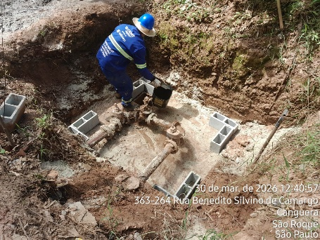 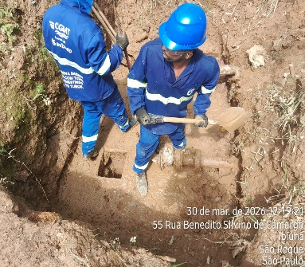 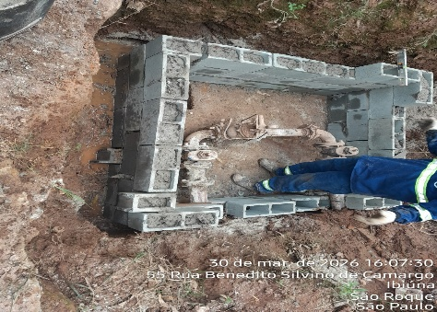
Visto Fiscalização: |  | Visto Contratada: |  |  |  | Pág | 11

31-03
CONSÓRCIO CSU SÃO ROQUE |  |  |  | Diário de Obras
ÓRGÃO: SABESP |  |  |  | Data: |  | 2026-03-31
Resp. Técnico: Diego Belgone
Obra : Manutenção |  |  |  | Tempo | Bom | Ruim | Chuva | Chuva imprat
Empreiteiro: RK ENGENHARIA |  |  |  | Manhã | x
Horário de Trabalho: 07:00 ás 17:00Hrs |  |  |  | Tarde | x
Data de inicio: 23/03/2025 |  |  |  | Noite | x
Equip. | Equipe 1: Angelo
 | Equipe 2: Angelo Junior
 | Equipe 3: Robelio

Pessoal | Descrição | Quant. | Descrição |  |  |  | Quant.
 | Engenheiro |  | Operador de equipamentos
 | Mestre de Obras/ Encarregado |  | Motorista
 | Encanador |  | Soldador
 | Pedreiro
 | Servente
 | Lider
 | Tecnico de segurança
Serviços Executados | Finalização das paredes da caixa na estrada do vinho
 | Inicio do reboco das paredes
 | Preparação para receber a tampa

Fiscalização

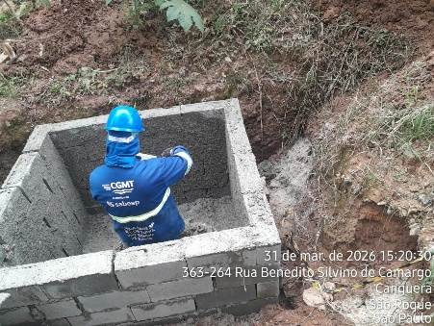
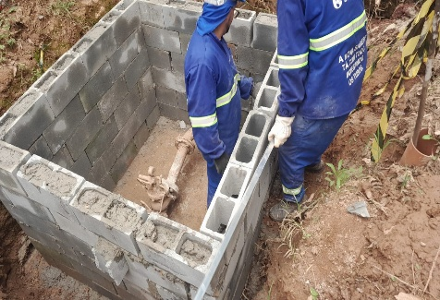 Fotos | 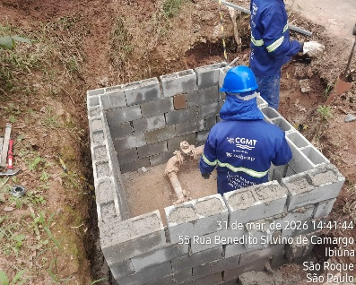
Visto Fiscalização: |  | Visto Contratada: |  |  |  | Pág | 11

01-04
CONSÓRCIO CSU SÃO ROQUE |  |  |  | Diário de Obras
ÓRGÃO: SABESP |  |  |  | Data: |  | 2026-04-01
Resp. Técnico: Diego Belgone
Obra : Manutenção |  |  |  | Tempo | Bom | Ruim | Chuva | Chuva imprat
Empreiteiro: RK ENGENHARIA |  |  |  | Manhã | x
Horário de Trabalho: 07:00 ás 17:00Hrs |  |  |  | Tarde | x
Data de inicio: 23/03/2025 |  |  |  | Noite | x
Equip. | Equipe 1: Angelo
 | Equipe 2: Angelo Junior
 | Equipe 3: Robelio

Pessoal | Descrição | Quant. | Descrição |  |  |  | Quant.
 | Engenheiro |  | Operador de equipamentos
 | Mestre de Obras/ Encarregado |  | Motorista
 | Encanador |  | Soldador
 | Pedreiro
 | Servente
 | Lider
 | Tecnico de segurança
Serviços Executados | Reboco Finalizado
 | Inicio do reboco das paredes
 | Inicio da montagem da tampa
 | Liberação de ferragem para armação da tampa

Fiscalização

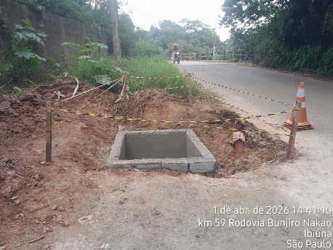
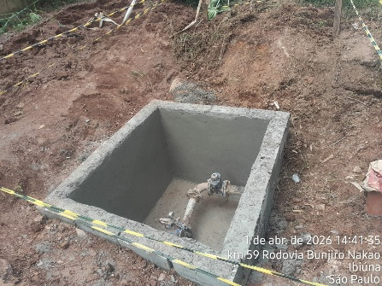
Fotos | 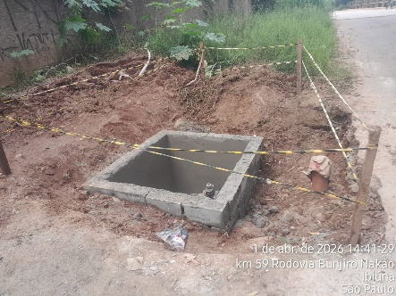
Visto Fiscalização: |  | Visto Contratada: |  |  |  | Pág | 11

02-04
CONSÓRCIO CSU SÃO ROQUE |  |  |  | Diário de Obras
ÓRGÃO: SABESP |  |  |  | Data: |  | 2026-04-02
Resp. Técnico: Diego Belgone
Obra : Manutenção |  |  |  | Tempo | Bom | Ruim | Chuva | Chuva imprat
Empreiteiro: RK ENGENHARIA |  |  |  | Manhã | x
Horário de Trabalho: 07:00 ás 17:00Hrs |  |  |  | Tarde | x
Data de inicio: 23/03/2025 |  |  |  | Noite | x
Equip. | Equipe 1: Angelo
 | Equipe 2: Angelo Junior
 | Equipe 3: Robelio

Pessoal | Descrição | Quant. | Descrição |  |  |  | Quant.
 | Engenheiro |  | Operador de equipamentos
 | Mestre de Obras/ Encarregado |  | Motorista
 | Encanador |  | Soldador
 | Pedreiro
 | Servente
 | Lider
 | Tecnico de segurança
Serviços Executados | Armação finalizada
 | Concretagem da caixa para recebimento da tampa

Fiscalização

Fotos | 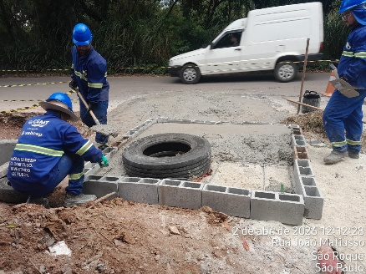 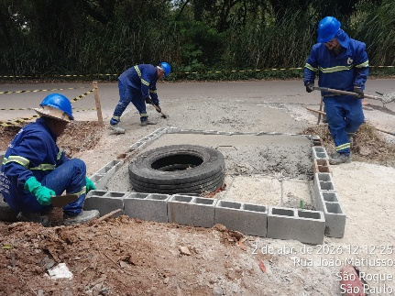 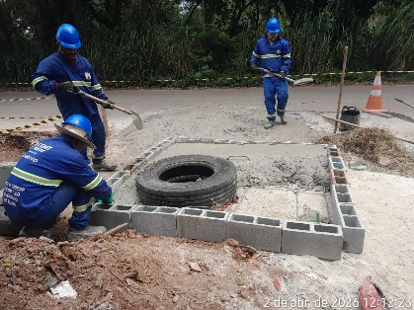
Visto Fiscalização: |  | Visto Contratada: |  |  |  | Pág | 11

07-04
CONSÓRCIO CSU SÃO ROQUE |  |  |  | Diário de Obras
ÓRGÃO: SABESP |  |  |  | Data: |  | 2026-04-07
Resp. Técnico: Diego Belgone
Obra : Manutenção |  |  |  | Tempo | Bom | Ruim | Chuva | Chuva imprat
Empreiteiro: RK ENGENHARIA |  |  |  | Manhã | x
Horário de Trabalho: 07:00 ás 17:00Hrs |  |  |  | Tarde | x
Data de inicio: 23/03/2025 |  |  |  | Noite | x
Equip. | Equipe 1: Angelo
 | Equipe 2: Angelo Junior

Pessoal | Descrição | Quant. | Descrição |  |  |  | Quant.
 | Engenheiro |  | Operador de equipamentos
 | Mestre de Obras/ Encarregado |  | Motorista
 | Encanador |  | Soldador
 | Pedreiro
 | Servente
 | Lider
 | Tecnico de segurança
Serviços Executados | Liberação da segunda caixa na Alameda das Sibipirunas
 | Caixa no tamanho de 1,25 x 2,25
 | Limpeza da caixa
 | Inicio das paredes da caixa

Fiscalização

Fotos | 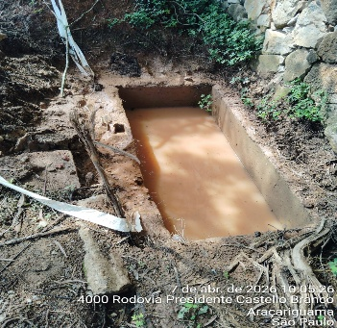 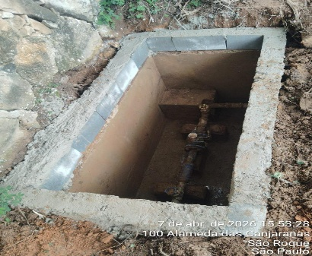 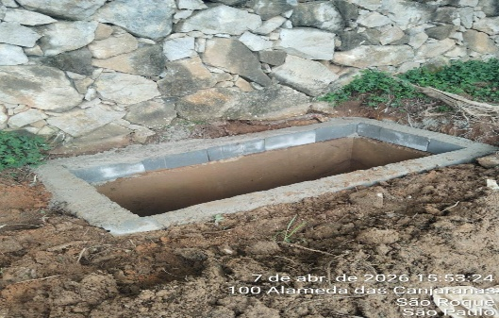
Visto Fiscalização: |  | Visto Contratada: |  |  |  | Pág | 11

08-04
CONSÓRCIO CSU SÃO ROQUE |  |  |  | Diário de Obras
ÓRGÃO: SABESP |  |  |  | Data: |  | 2026-04-08
Resp. Técnico: Diego Belgone
Obra : Manutenção |  |  |  | Tempo | Bom | Ruim | Chuva | Chuva imprat
Empreiteiro: RK ENGENHARIA |  |  |  | Manhã | x
Horário de Trabalho: 07:00 ás 17:00Hrs |  |  |  | Tarde | x
Data de inicio: 23/03/2025 |  |  |  | Noite | x
Equip. | Equipe 1: Angelo
 | Equipe 2: Angelo Junior

Pessoal | Descrição | Quant. | Descrição |  |  |  | Quant.
 | Engenheiro |  | Operador de equipamentos
 | Mestre de Obras/ Encarregado |  | Motorista
 | Encanador |  | Soldador
 | Pedreiro
 | Servente
 | Lider
 | Tecnico de segurança
Serviços Executados | Liberado os itens finais para a finalização da tampa da caixa 1 na estrada do vinho para a equipe 1
 | Equipe 2 deu inicio a limpeza do local para recebimento da laje de fundo e aduelas em Piedade

Fiscalização

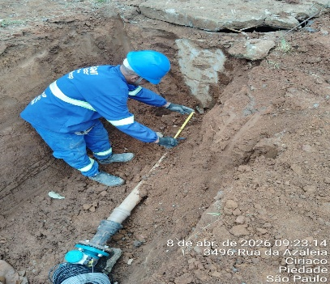
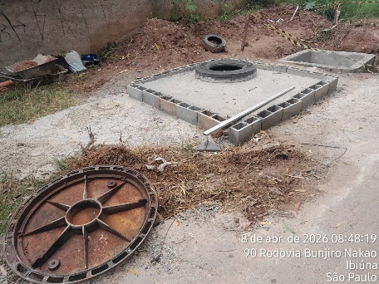
Fotos | 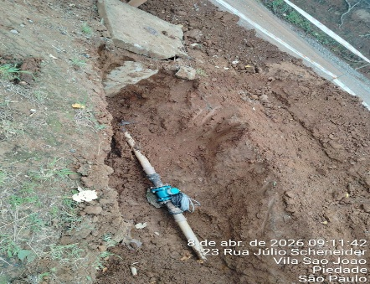
Visto Fiscalização: |  | Visto Contratada: |  |  |  | Pág | 11

09-04
CONSÓRCIO CSU SÃO ROQUE |  |  |  | Diário de Obras
ÓRGÃO: SABESP |  |  |  | Data: |  | 2026-04-09
Resp. Técnico: Diego Belgone
Obra : Manutenção |  |  |  | Tempo | Bom | Ruim | Chuva | Chuva imprat
Empreiteiro: RK ENGENHARIA |  |  |  | Manhã | x
Horário de Trabalho: 07:00 ás 17:00Hrs |  |  |  | Tarde | x
Data de inicio: 23/03/2025 |  |  |  | Noite | x
Equip. | Equipe 1: Angelo
 | Equipe 2: Angelo Junior

Pessoal | Descrição | Quant. | Descrição |  |  |  | Quant.
 | Engenheiro |  | Operador de equipamentos
 | Mestre de Obras/ Encarregado |  | Motorista
 | Encanador |  | Soldador
 | Pedreiro
 | Servente
 | Lider
 | Tecnico de segurança
Serviços Executados | Equipe 1: Concretagem ta caixa para recebimento da tampa na estrada do vinho
 | Equipe 2: Execução das paredes e da laje de fundo para recebimento das aduelas em Piedade

Fiscalização

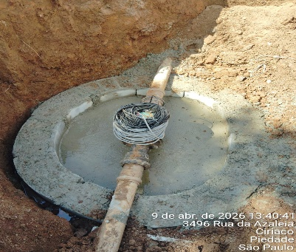
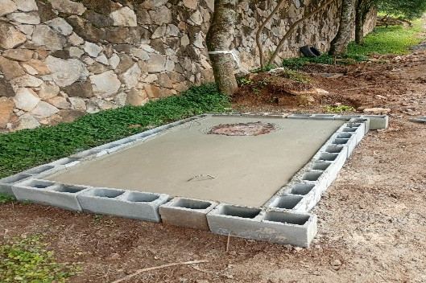
Fotos | 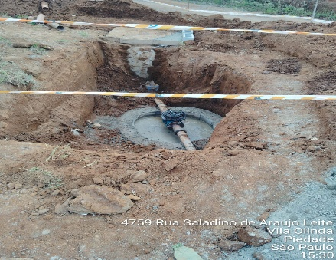
Visto Fiscalização: |  | Visto Contratada: |  |  |  | Pág | 11

10-04
CONSÓRCIO CSU SÃO ROQUE |  |  |  | Diário de Obras
ÓRGÃO: SABESP |  |  |  | Data: |  | 2026-04-10
Resp. Técnico: Diego Belgone
Obra : Manutenção |  |  |  | Tempo | Bom | Ruim | Chuva | Chuva imprat
Empreiteiro: RK ENGENHARIA |  |  |  | Manhã | x
Horário de Trabalho: 07:00 ás 17:00Hrs |  |  |  | Tarde | x
Data de inicio: 23/03/2025 |  |  |  | Noite | x
Equip. | Equipe 1: Angelo
 | Equipe 2: Angelo Junior

Pessoal | Descrição | Quant. | Descrição |  |  |  | Quant.
 | Engenheiro |  | Operador de equipamentos
 | Mestre de Obras/ Encarregado |  | Motorista
 | Encanador |  | Soldador
 | Pedreiro
 | Servente
 | Lider
 | Tecnico de segurança
Serviços Executados | Equipe 1: Reunião no escritorio junto ao Felipe e levou o material para frente e deu inicio a escavação e
 | limpeza da caixa
 | Equipe 2: Finalização das paredes da caixa para recebimento das aduelas
 | obs1: ao chegar as aduelas, foi pedido para que não seja feito mais com elas e sim com blocos, mudando
 | a programação
 | obs2: As 3 caixas são em São Roque, sendo uma da equipe 1 e duas da equipe 2 (uma ao lado da outra)

Fiscalização

Fotos | 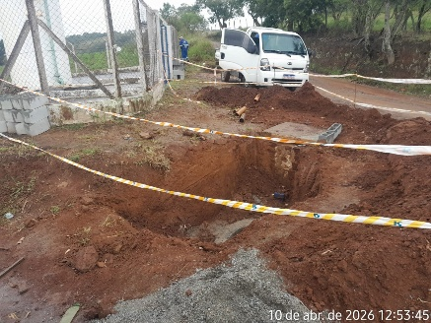 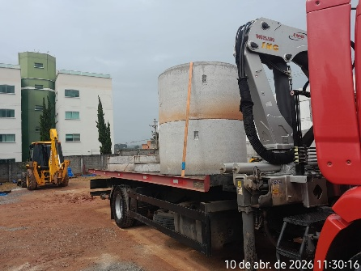 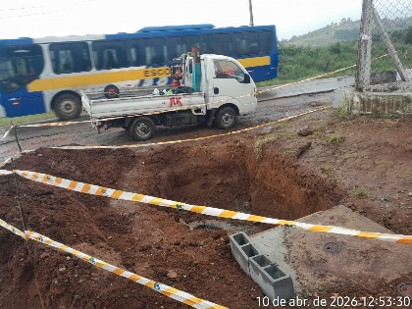
Visto Fiscalização: |  | Visto Contratada: |  |  |  | Pág | 11

13-04
CONSÓRCIO CSU SÃO ROQUE |  |  |  | Diário de Obras
ÓRGÃO: SABESP |  |  |  | Data: |  | 2026-04-13
Resp. Técnico: Diego Belgone
Obra : Manutenção |  |  |  | Tempo | Bom | Ruim | Chuva | Chuva imprat
Empreiteiro: RK ENGENHARIA |  |  |  | Manhã | x
Horário de Trabalho: 07:00 ás 17:00Hrs |  |  |  | Tarde | x
Data de inicio: 23/03/2025 |  |  |  | Noite | x
Equip. | Equipe 1: Angelo
 | Equipe 2: Angelo Junior

Pessoal | Descrição | Quant. | Descrição |  |  |  | Quant.
 | Engenheiro |  | Operador de equipamentos
 | Mestre de Obras/ Encarregado |  | Motorista
 | Encanador |  | Soldador
 | Pedreiro
 | Servente
 | Lider
 | Tecnico de segurança
Serviços Executados | Equipe 1: Não conseguiram realizar atividades devido ao problema apresentado pela HR. (comunicado ao
 | escritório)
 | Equipe 2: Feito o fundo da segunda caixa designada a equipe em Piedade, inicio das paredes da caixa

Fiscalização

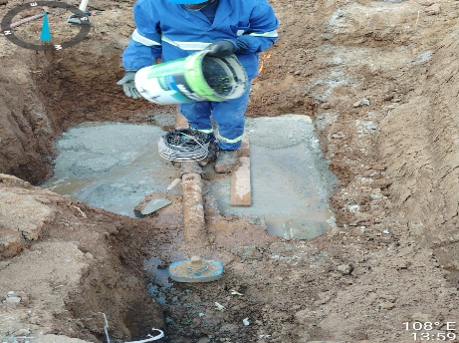
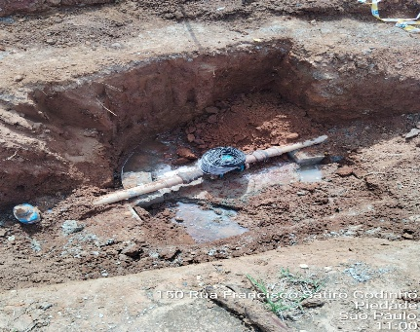 Fotos | 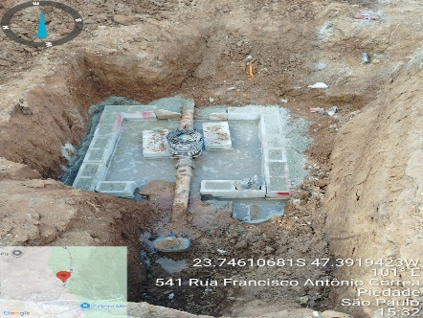
Visto Fiscalização: |  | Visto Contratada: |  |  |  | Pág | 11

14-04
CONSÓRCIO CSU SÃO ROQUE |  |  |  | Diário de Obras
ÓRGÃO: SABESP |  |  |  | Data: |  | 2026-04-14
Resp. Técnico: Diego Belgone
Obra : Manutenção |  |  |  | Tempo | Bom | Ruim | Chuva | Chuva imprat
Empreiteiro: RK ENGENHARIA |  |  |  | Manhã | x
Horário de Trabalho: 07:00 ás 17:00Hrs |  |  |  | Tarde | x
Data de inicio: 23/03/2025 |  |  |  | Noite | x
Equip. | Equipe 1: Angelo
 | Equipe 2: Angelo Junior

Pessoal | Descrição | Quant. | Descrição |  |  |  | Quant.
 | Engenheiro |  | Operador de equipamentos
 | Mestre de Obras/ Encarregado |  | Motorista
 | Encanador |  | Soldador
 | Pedreiro
 | Servente
 | Lider
 | Tecnico de segurança
Serviços Executados | Equipe 1: Construção de 1 abrigo para VRP com dimensões 1,35 x 1,35
 | Equipe 2: Construção de 1 abrigo para VRP com dimensões 1,46 x 1,76

Fiscalização

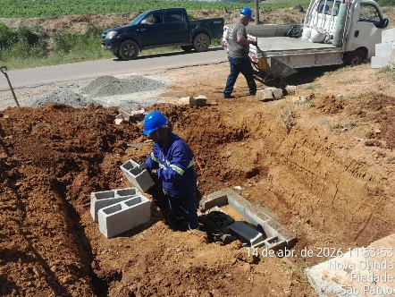 Fotos | 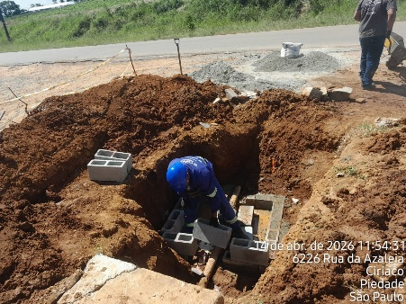 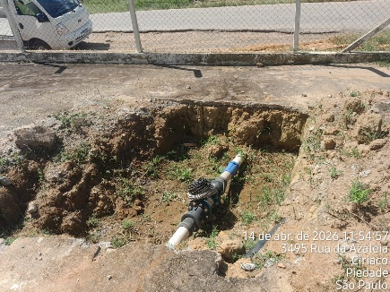
Visto Fiscalização: |  | Visto Contratada: |  |  |  | Pág | 11

15-04
CONSÓRCIO CSU SÃO ROQUE |  |  |  | Diário de Obras
ÓRGÃO: SABESP |  |  |  | Data: |  | 2026-04-15
Resp. Técnico: Diego Belgone
Obra : Manutenção |  |  |  | Tempo | Bom | Ruim | Chuva | Chuva imprat
Empreiteiro: RK ENGENHARIA |  |  |  | Manhã | x
Horário de Trabalho: 07:00 ás 17:00Hrs |  |  |  | Tarde | x
Data de inicio: 23/03/2025 |  |  |  | Noite | x
Equip. | Equipe 1: Angelo
 | Equipe 2: Angelo Junior

Pessoal | Descrição | Quant. | Descrição |  |  |  | Quant.
 | Engenheiro |  | Operador de equipamentos
 | Mestre de Obras/ Encarregado |  | Motorista
 | Encanador |  | Soldador
 | Pedreiro
 | Servente
 | Lider
 | Tecnico de segurança
Serviços Executados | Equipe 1: Finalização da caixa com dimensões 1,35 x 1,35
 | Equipe 2: Subindo paredes com bloco e dando acabamento na caixa com dimensões 1,46 x 1,76

Fiscalização

Fotos | 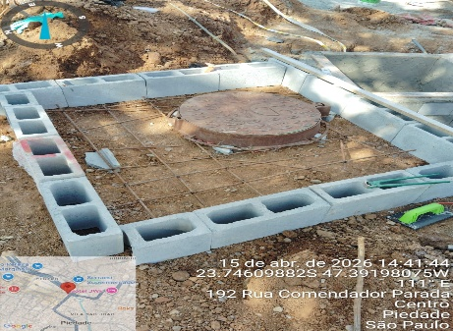 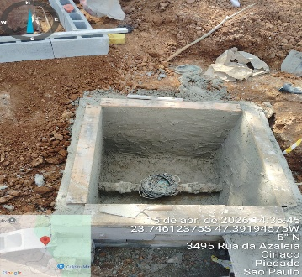 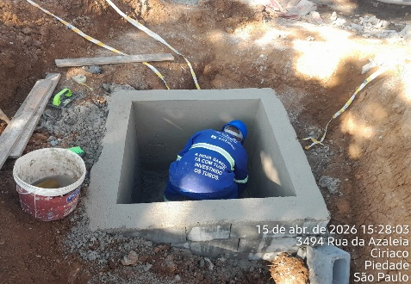
Visto Fiscalização: |  | Visto Contratada: |  |  |  | Pág | 11

16-04
CONSÓRCIO CSU SÃO ROQUE |  |  |  | Diário de Obras
ÓRGÃO: SABESP |  |  |  | Data: |  | 2026-04-16
Resp. Técnico: Diego Belgone
Obra : Manutenção |  |  |  | Tempo | Bom | Ruim | Chuva | Chuva imprat
Empreiteiro: RK ENGENHARIA |  |  |  | Manhã | x
Horário de Trabalho: 07:00 ás 17:00Hrs |  |  |  | Tarde | x
Data de inicio: 23/03/2025 |  |  |  | Noite | x
Equip. | Equipe 1: Angelo
 | Equipe 2: Angelo Junior

Pessoal | Descrição | Quant. | Descrição |  |  |  | Quant.
 | Engenheiro |  | Operador de equipamentos
 | Mestre de Obras/ Encarregado |  | Motorista
 | Encanador |  | Soldador
 | Pedreiro
 | Servente
 | Lider
 | Tecnico de segurança
Serviços Executados | Equipe 1: Finalização em 100% da caixa, feito dreno e reboco com dimensões 1,35 x 1,35
 | Equipe 2: Terminou de nivelar a caida e rebocar a caixa com dimensões 1,46 x 1,76

Fiscalização

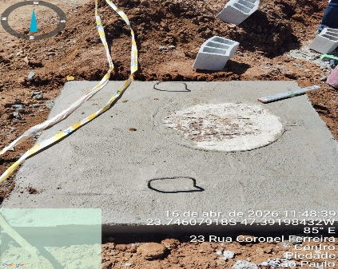
Fotos | 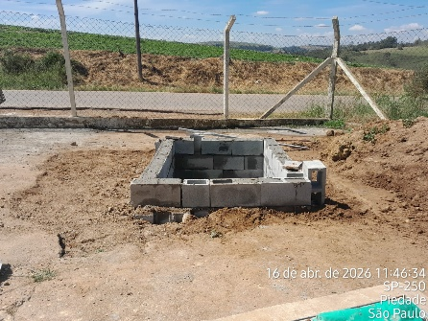 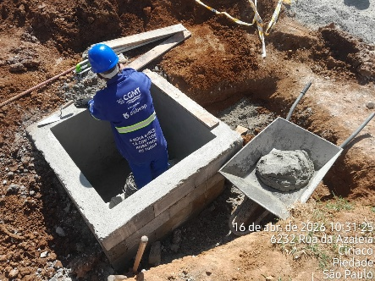
Visto Fiscalização: |  | Visto Contratada: |  |  |  | Pág | 11

17-04
CONSÓRCIO CSU SÃO ROQUE |  |  |  | Diário de Obras
ÓRGÃO: SABESP |  |  |  | Data: |  | 2026-04-17
Resp. Técnico: Diego Belgone
Obra : Manutenção |  |  |  | Tempo | Bom | Ruim | Chuva | Chuva imprat
Empreiteiro: RK ENGENHARIA |  |  |  | Manhã | x
Horário de Trabalho: 07:00 ás 17:00Hrs |  |  |  | Tarde | x
Data de inicio: 23/03/2025 |  |  |  | Noite | x
Equip. | Equipe 1: Angelo
 | Equipe 2: Angelo Junior

Pessoal | Descrição | Quant. | Descrição |  |  |  | Quant.
 | Engenheiro |  | Operador de equipamentos
 | Mestre de Obras/ Encarregado |  | Motorista
 | Encanador |  | Soldador
 | Pedreiro
 | Servente
 | Lider
 | Tecnico de segurança
Serviços Executados | Equipe 1: Finalização da caixa com reboco e a tampa
 | Equipe 2: Finalizou o nivelamento, reboco e tampa

Fiscalização

Fotos | 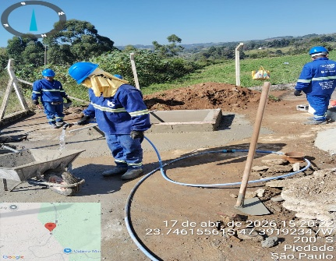 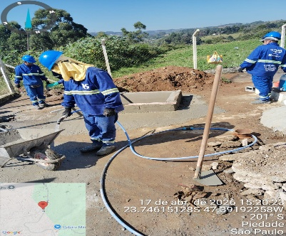 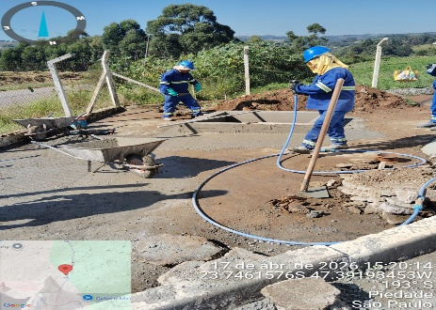
Visto Fiscalização: |  | Visto Contratada: |  |  |  | Pág | 11

22-04
CONSÓRCIO CSU SÃO ROQUE |  |  |  | Diário de Obras
ÓRGÃO: SABESP |  |  |  | Data: |  | 2026-04-22
Resp. Técnico: Diego Belgone
Obra : Manutenção |  |  |  | Tempo | Bom | Ruim | Chuva | Chuva imprat
Empreiteiro: RK ENGENHARIA |  |  |  | Manhã | x
Horário de Trabalho: 07:00 ás 17:00Hrs |  |  |  | Tarde | x
Data de inicio: 23/03/2025 |  |  |  | Noite | x
Equip. | Equipe 1: Angelo
 | Equipe 2: Angelo Junior

Pessoal | Descrição | Quant. | Descrição |  |  |  | Quant.
 | Engenheiro |  | Operador de equipamentos
 | Mestre de Obras/ Encarregado |  | Motorista
 | Encanador |  | Soldador
 | Pedreiro
 | Servente
 | Lider
 | Tecnico de segurança
Serviços Executados | Equipe 1: Limpeza para construção de caixa no reservatório Godinhos
 | Equipe 2: Limpeza para construção de caixa no reservatório Godinhos

Fiscalização

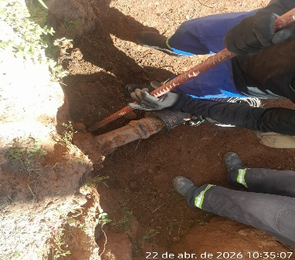
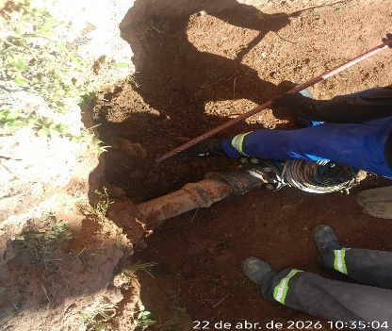
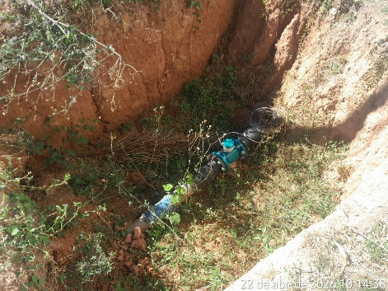
Fotos
Visto Fiscalização: |  | Visto Contratada: |  |  |  | Pág | 11

